Log Produk
Foto Produk | Tanggal | Jam | Shift | Warna Produk
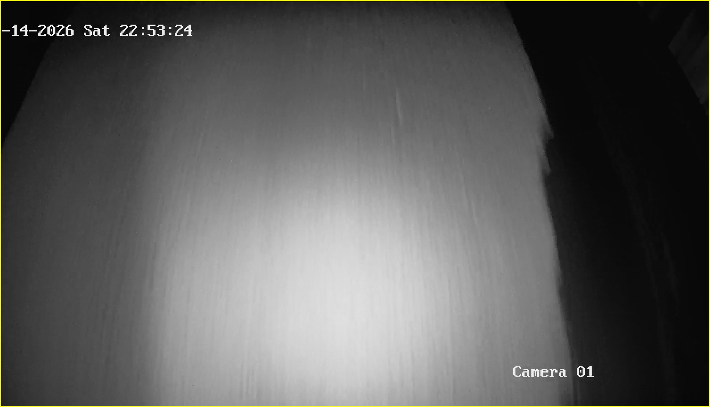 | 2026-02-14 | 22:53:26 | Shift 2 (15:00-23:00) | tidak_merah
 | 2026-02-14 | 22:53:26 | Shift 2 (15:00-23:00) | tidak_merah

